Munka1
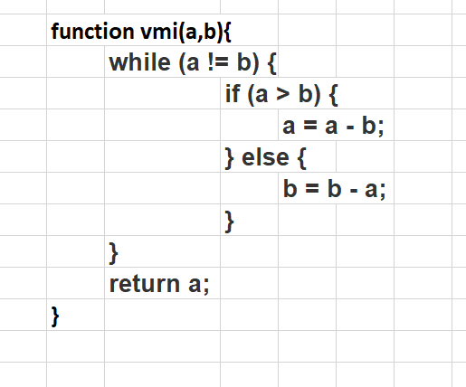
Vissza adj a legnagyobb legnagyobb közös többszöröst
1. csoport | 2 érték azonos | 1db ilyen | a | b | a != b | if | return
2. csoport | a negatív szám akkor végtelen ciklus lesz |  | 0 | 0 | FALSE | _ | 0
3. csoport | nem lehet 0 |  | -1 | -1 | FALSE |  | -1
4. csoport | 2 prím |  | 10 | 5 | TRUE | a>b a=5 | 5
5. csoport | relatív prím |  | 5 | 5 | FALSE | a>b a=5 | 5
 |  |  | -10 | -5 | TRUE | b = b- a | -5
 |  |  | 20 | 3
 |  |  | 18 | 3 | TRUE | a = 15
 |  |  | 15 | 3 | TRUE | a = 12
 |  |  | 12 | 3 | TRUE | a = 9
 |  |  | 9 | 3 | TRUE | a = 6
 |  |  | 6 | 3 | TRUE | a = 3
 |  |  | 3 | 3 |  |  | 3
 |  |  | 24 | 18 | TRUE
 |  |  | 6 | 18 | TRUE
 |  |  | 6 | 12
 |  |  | 6 | 6
 |  |  | 7 | 11 | TRUE

